0. Bienvenue
👋 Bienvenue dans le Gabarit de rapport du Fonds de finance sociale (FFS) pour les Organisations à Vocation Sociale (OVS)
Ce gabarit a été conçu pour vous aider à démarrer un rapport d’impact structuré, dans le cadre de votre participation au Fonds de finance sociale (FFS). Il a été créé pour les organisations à vocation sociale (OVS) qui ne disposent pas actuellement d’un système dédié à la gestion des données d’impact, et qui souhaitent une solution simple et gratuite pour suivre et partager les données requises. Chaque onglet dispose d'instructions sur quelles données complétées et à quelle fréquence.

🗂️ Vue d'ensemble des données à compléter
Onglet | Objet des données | Fréquence de rapport
1. Organisation | Informations de base sur l'organisation | Une fois (à mettre à jour si besoin)
2. Évaluation IOES, 3. Profil équipe de direction, 4. Profil Conseil Administration | Information sur l'équité et les données démographiques | Tous les 4 ans
5. Cadre d'impact | Retombées clés et indicateurs | Une fois (à mettre à jour si besoin)
6. Rapport sur les indicateurs | Résultats annuels | Tous les ans
Rapport spécifique au(x) investisseur(s) (Rapport IFS1, Rapport IFS2, Rapport IFS3) | Questions personnalisés des investisseurs | Seulement si demandé

🔒 Confidentialité des données et consentement
En envoyant votre version complétée de ce gabarit à votre bailleur de fonds ou investisseur, vous consentez à partager ces données avec lui, son/ses grossiste(s), et le gouvernement du Canada. Les données que vous fournissez sont traitées conformément à la Loi sur la protection des renseignements personnels et à toute autre législation applicable en matière de protection de la vie privée. Vous conservez le contrôle sur les données que vous incluez. Si certaines données ne doivent pas être partagées, il suffit de laisser les champs correspondants vides.

🔄 Export & interoperabilité
Ce gabarit est aligné avec la Norme commune des données d'impact, permettant l'export et l'échange de données structurées et l'interopérabilité entre différents systèmes.

👉 Cliquez ici pour plus de détails sur la confidentialité et l'utilisation des données et sur comment ce gabarit et son export fonctionnent. 👈

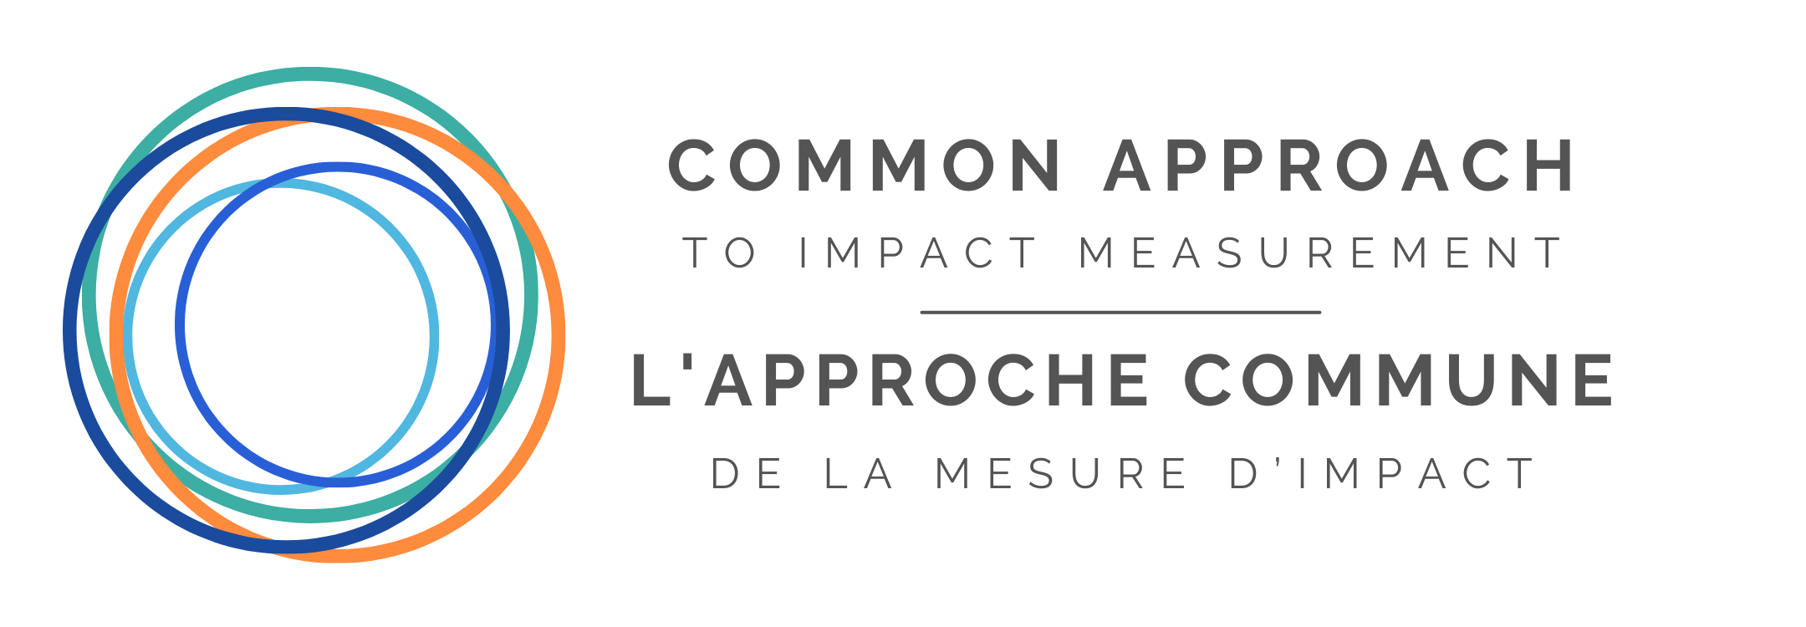
Ce gabarit a été développé par L'Approche commune de la mesure d'impact, en collaboration avec Emploi et Développement social Canada (EDSC) et les grossistes du FFS (Boann Social Impact, Cap Finance et Realize Capital Partners).
Gabarit de rapport du FFS pour les OVS (version 1.0 - 2025) © 2025 Common Approach to Impact Measurement. Tous droits réservés.

